Накладная-№3
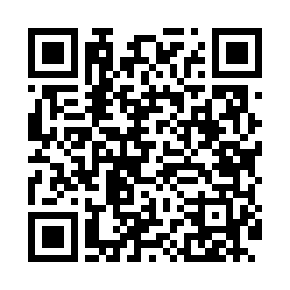
Номер товарно-транспортной накладной: |  |  | Торговый представитель: Kamol aka
Поставщик: Toshkent falcon fly 2 |  |  | Телефон торгового представителя: +998979626299
Дата отгрузки: 08.10.2025 |  |  | Контрагент: Dona zakass
Дата консигнации: |  |  | Адрес:
Доставщик: |  |  | Телефон:
Телефон доставщика:
Время заказа: 08.10.2025 11:21:29
№ | Штрих-код | Название товаров (работ,услуг) | Количество | Количество в кейсе | Цена | Сумма
 |  |  | 33 |  |  | 101.2
1 | 6920250671208 | Пластмас ликобчали чашка 76603 DB-67-120 | 12 | 12 шт. | 3.60 | 43.20
2 | 6920250567990 | Пластиковый салатница 65095 DB-67-99 | 6 | 6 шт. | 2.50 | 15
3 | 6920250671024 | Пластиковый салатница 60185 DB-67-102 | 6 | 6 шт. | 2.20 | 13.20
4 | 6905621392418 | Ложка Вилка DB-92-41 | 2 | 2 шт. | 3 | 6
5 | 6905621392395 | Металл санчқи DB-92-39 | 2 | 2 шт. | 2.90 | 5.80
6 | 6935890861339 | Керамический Чашка с Тарелкой 12PCS COFFEE CU P&SAUCER DB-86-133 | 1 | 1 шт. | 12 | 12
7 | 6665202058446 | Керамический Чашка с Тарелкой B24-D3323 CZT18 -65 XP-13-126 | 4 | 4 шт. | 1.50 | 6
Итого: 101.2$|->UZS: 1,265,000.00

